Trang_tính1
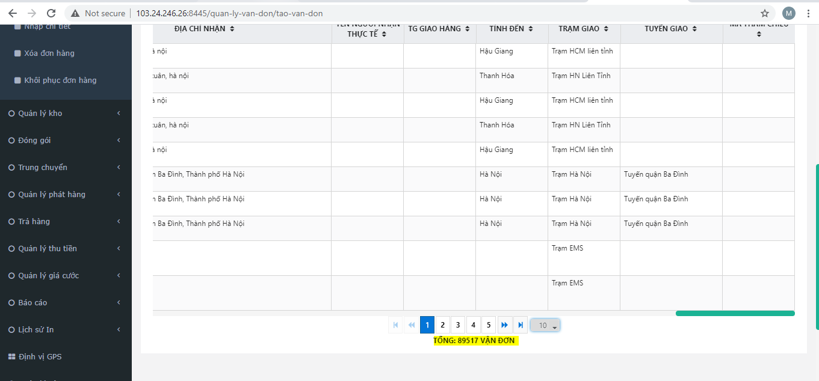
STT | CÁC HẠNG MỤC | Mô tả | Hình 1
1 | Sửa lại 2 menu : Tiền thu hộ và Phiên thanh toán COD bên cus.shipnhanh.vn cho đúng số tiền đơn hàng | Tiền thu hộ (Hình 1) và Phiên thanh toán COD (Hình 2) bên cus.shipnhanh.vn cho đúng số tiền đơn hàng
2 | Sửa lại phần up exel bên CUS: Sử dụng tính năng google map để tính ra giá cước | Kiểm tra lại phần tính giá up exel bên CUS
3 | Phần menu : Tạo đơn hàng trên CUS cho phép khách hàng sửa phần “Thông tin người gửi” | Check thấy đã cho phép sửa thông tin gửi (test lại)
4 | Phần up Exel bên Post thêm cột tổng cước để có thể điền cước up lên hệ thống | Check lại phần tính giá up exel trên post
5 | Phần Quản lý đơn hàng : Hiển thị thêm phần: Tổng Cước ở gần ở phần “Tổng vận đơn” | Post-Hiển thị tổng cước bên cạnh tổng vận đơn(Hình 4): Quản lý vận đơn->Tạo vận đơn->Danh sách vận đơn
6 | Được phép sửa ngày tạo đơn ở menu tạo vân đơn và tạo vận đơn Exel bên Post.shipnhanh.vn.Và có thể sửa ngày trong trình đi của các đơn hàng(vd: sửa ngày thành công) | Chờ SRS | Hình 2

7 | Thiết kế mẫu in vận đơn bên cus.shipnhanh.vn theo mẫu đã gửi(Gấp) | Mẫu in tương tự cus.flashship.com.vn
8 | kiểm tra API 247 HNI hiện tại k link dc hành trình

 |  |  | Hình 3

 |  |  | Hình 4

